LPT newfrontier
 |  |  | PRODUCT AUDIT/ ĐÁNH GIÁ SẢN PHẨM |  |  |  |  |  |  | BÁO CÁO SỐ:

 |  |  | Model/ Loại sản phẩm

 |  |  | Part name/ Tên chi tiết

 |  |  | Part no/ Mã số

 |  |  | Product day/ Ngày sản xuất

 |  |  | Team members/ Thành viên

 |  |  | Name/ tên |  | Department/ Bộ phận
 |  |  | 1. Ung Hồng Đức |  | Chất lượng
 |  |  | 2. Nguyễn Cao Thạnh |  | Sản xuất
 |  |  | 3. Nguyễn Văn Huy |  | Kỹ thuật
 |  |  | 4. Đặng Văn Thức |  | Chất lượng
 |  |  | DATE/ NGÀY |  | FROM TO

I | . ĐÓNG GÓI VÀ XÁC NHẬN GHI NHÃN

1.1 | . DỰA TRÊN TIÊU CHUẨN ĐÓNG GÓI, KIỂM TRA VIỆC ĐÓNG GÓI VÀ GHI NHÃN SẢN PHẨM.

 | Lot No |  |  | Đúng số lượng đóng kiện |  |  | Đóng kiện đúng vị trí, đúng loại |  |  | Đầy đủ nhãn thông tin sản phẩm

1.2 | . HÌNH ẢNH ĐÍNH KÈM

II | . KIỂM TRA CHẤT LƯỢNG SẢN PHẨM
1 | . KIỂM TRA HÌNH DẠNG BÊN NGOÀI VÀ THÔNG TIN NHÃN
1.1 | . Kiểm TRA HÌNH DẠNG BÊN NGOÀI

 | NO | TIÊU CHUẨN CHẤT LƯỢNG |  |  |  | KẾT QUẢ |  |  | GHI CHÚ
 |  |  |  |  |  | OK | NG | N/A
 | 1 | Bề mặt không dính bẩn, không bị bong tróc, không bị biến dạng, không có nếp nhăn, không khác màu
 | 2 | Vật tư được gắn đúng loại
 | 3 | Vật tư gắn đúng chiều, đúng vị trí
 | 4 | Vật tư được gia cố thêm keo nén bên dưới để không bị bong tróc, cố định, không bị tuột
1.2 | . THÔNG TIN NHÃN

 | NO | TIÊU CHUẨN CHẤT LƯỢNG |  |  |  | THÔNG TIN NHÃN |  |  |  | KẾT QUẢ
 |  |  |  |  |  |  |  |  |  | OK | NG
 | 1 | Nhãn gắn đúng vị trí, đúng hướng, đúng mã số, đầy đủ thông tin và không hư hỏng
2. KIỂM TRA LỰC KÉO

 | HÌNH ẢNH |  |  |  |  |  |  | VỊ TRÍ | TIÊU CHUẨN | KẾT QUẢ | KẾT LUẬN

Thành phẩm la phông trần xe New frontier
1
Thiết bị thử nghiệm lực kéo
2
4
5
3
6
7
8
9
10
11
12
13
15
14
 | 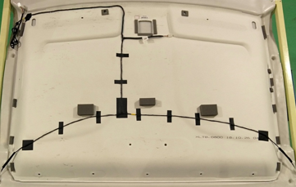 |  |  |  |  |  |  | 1 | 2.5 kgf
 |  |  |  |  |  |  |  | 2 | 2.5 kgf
 |  |  |  |  |  |  |  | 3 | 2.5 kgf
 |  |  |  |  |  |  |  | 4 | 2.5 kgf
 |  |  |  |  |  |  |  | 5 | 2.5 kgf
 |  |  |  |  |  |  |  | 6 | 2.5 kgf
 |  |  |  |  |  |  |  | 7 | 2.5 kgf
 |  |  |  |  |  |  |  | 8 | 2.5 kgf
 |  |  |  |  |  |  |  | 9 | 2.5 kgf
 |  |  |  |  |  |  |  | 10 | 2.5 kgf
 |  |  |  |  |  |  |  | 11 | 2.5 kgf
 |  |  |  |  |  |  |  | 12 | 2.5 kgf
 |  |  |  |  |  |  |  | 13 | 2.5 kgf
 |  |  |  |  |  |  |  | 14 | 2.5 kgf
 |  |  |  |  |  |  |  | 15 | 2.5 kgf

3 | . KIỂM TRA CẮT BIÊN DẠNG

 | NO | TIÊU CHUẨN CHẤT LƯỢNG |  |  |  | KẾT QUẢ |  |  | GHI CHÚ
 |  |  |  |  |  | OK | NG | N/A
 | 1 | Không dính bẩn bề mặt, Không có nếp nhăn trên bề mặt, Không biến dạng, bong tróc, trầy xước, Không cắt thiếu lỗ
 | 2 | Vật tư sau khi cắt không bị tua sợi tại vị trí cắt, bong tróc, trầy xước, Không ép hụt vật tư.
 | 3 | Chốt định vị phải nằm trong vị trí lỗ của jig
 | 4 | Tất cả các biên dạng đường viền sau khi cắt phải nằm trong vạch đánh dấu màu đỏ
 | 5 | Tất cả đường biên dạng của lỗ sau khi cắt phải nằm trong vạch đánh dấu màu đỏ
4 | . KIỂM TRA ÉP ĐỊNH HÌNH

 | NO | TIÊU CHUẨN CHẤT LƯỢNG |  |  |  | KẾT QUẢ |  |  | GHI CHÚ
 |  |  |  |  |  | OK | NG | N/A
 | 1 | Không dính bẩn, khác màu bề mặt, Không biến dạng, bong tróc, trầy xước, Không có nếp nhăn trên bề mặt, Không ép sai loại vật tư và không hụt vật tư.
 | 2 | Vật tư sau khi ép không bị tua sợi , bong tróc, trầy xước, Không ép hụt vật tư.
 | 3 | Không ép thiếu, lệch và không hở keo vật tư sau khi ép

5 | . KIỂM TRA VẬT TƯ

 | NO | TIÊU CHUẨN CHẤT LƯỢNG |  |  |  | KẾT QUẢ |  |  | GHI CHÚ
 |  |  |  |  |  | OK | NG | N/A
 | 1 | Đúng loại vật tư, mã số, đúng kích thước.
 | 2 | Không dính bẩn trên bề mặt.
 | 3 | Không hư hỏng.
 | 4 | Các chi tiết không bị biến dạng, móp méo.
 | 5 | Không khác màu vật tư mẫu.
 | 6 | Không thiếu lớp keo dính
 | 7 | Không khuyết gờ/ gãy gờ

III | .KẾT QUẢ ĐÁNH GIÁ
 | Tất cả sự không phù hợp được ghi vào bảng dưới để đưa ra hành động khắc phục

 | NO | LOẠI LỖI |  |  | HÀNH ĐỘNG KHẮC PHỤC |  |  |  |  | NGÀY HOÀN THÀNH | TÌNH TRẠNG

 | 1
 | 2
 | 3

E | . KẾT LUẬN

 |  | SẢN PHẨM PHÙ HỢP VỚI TIÊU CHUẨN CHẤT LƯỢNG

 |  | SẢN PHẨM PHÙ HỢP VỚI TIÊU CHUẨN CHẤT LƯỢNG NHƯNG CẦN PHẢI CẢI THIỆN

 |  | SẢN PHẨM KHÔNG PHÙ HỢP VỚI TIÊU CHUẨN CHẤT LƯỢNG CẦN PHẢI ĐƯA RA BIỆN PHÁP KHẮC PHỤC VÀ SỬA CHỮA

 |  |  |  |  |  |  |  |  |  |  |  | `

NGƯỜI LẬP
KIỂM TRA
DUYỆT
Đặng Văn Thức
Ung Hồng Đức
Kim Suu Ann
NGÀY BÁO CÁO

LPT AB
 |  |  | PRODUCT AUDIT/ ĐÁNH GIÁ SẢN PHẨM |  |  |  |  |  |  | BÁO CÁO SỐ:

 |  |  | Model/ Loại sản phẩm

 |  |  | Part name/ Tên chi tiết

 |  |  | Part no/ Mã số

 |  |  | Product day/ Ngày sản xuất

 |  |  | Team members/ Thành viên

 |  |  | Name/ tên |  | Department/ Bộ phận
 |  |  | 1. Ung Hồng Đức |  | Chất lượng
 |  |  | 2. Nguyễn Cao Thạnh |  | Sản xuất
 |  |  | 3. Nguyễn Văn Huy |  | Kỹ thuật
 |  |  | 4. Đặng Văn Thức |  | Chất lượng
 |  |  | DATE/ NGÀY |  | FROM TO

I | . ĐÓNG GÓI VÀ XÁC NHẬN GHI NHÃN

1.1 | . DỰA TRÊN TIÊU CHUẨN ĐÓNG GÓI, KIỂM TRA VIỆC ĐÓNG GÓI VÀ GHI NHÃN SẢN PHẨM.

 | Lot No |  |  | Đúng số lượng đóng kiện |  |  | Đóng kiện đúng vị trí, đúng loại |  |  | Đầy đủ nhãn thông tin sản phẩm

1.2 | . HÌNH ẢNH ĐÍNH KÈM

II | . KIỂM TRA CHẤT LƯỢNG SẢN PHẨM
1 | . KIỂM TRA HÌNH DẠNG BÊN NGOÀI VÀ THÔNG TIN NHÃN
1.1 | . Kiểm TRA HÌNH DẠNG BÊN NGOÀI

 | NO | TIÊU CHUẨN CHẤT LƯỢNG |  |  |  | KẾT QUẢ |  |  | GHI CHÚ
 |  |  |  |  |  | OK | NG | N/A
 | 1 | Bề mặt không dính bẩn, không bị bong tróc, không bị biến dạng, không có nếp nhăn, không khác màu
 | 2 | Vật tư được gắn đúng loại
 | 3 | Vật tư gắn đúng chiều, đúng vị trí
 | 4 | Vật tư được gia cố thêm keo nén bên dưới để không bị bong tróc, cố định, không bị tuột
1.2 | . THÔNG TIN NHÃN

 | NO | TIÊU CHUẨN CHẤT LƯỢNG |  |  |  | THÔNG TIN NHÃN |  |  |  | KẾT QUẢ
 |  |  |  |  |  |  |  |  |  | OK | NG
 | 1 | Nhãn gắn đúng vị trí, đúng hướng, đúng mã số, đầy đủ thông tin và không hư hỏng
2. KIỂM TRA LỰC KÉO

 | HÌNH ẢNH |  |  |  |  |  |  | VỊ TRÍ | TIÊU CHUẨN | KẾT QUẢ | KẾT LUẬN

 | 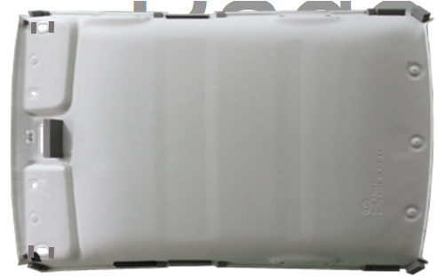 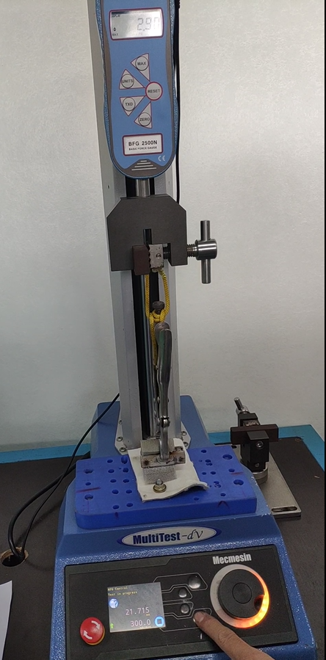 |  |  |  |  |  |  | 1 | 2.5 kgf
2
4
1
3
5
 |  |  |  |  |  |  |  | 2 | 2.5 kgf

 |  |  |  |  |  |  |  | 3 | 2.5 kgf

6
 |  |  |  |  |  |  |  | 4 | 2.5 kgf

 |  |  |  |  |  |  |  | 5 | 2.5 kgf

 |  |  |  |  |  |  |  | 6 | 2.5 kgf
Thành phẩm la phông trần xe Kia Sonet
Thiết bị thử nghiệm lực kéo

3 | . KIỂM TRA CẮT BIÊN DẠNG

 | NO | TIÊU CHUẨN CHẤT LƯỢNG |  |  |  | KẾT QUẢ |  |  | GHI CHÚ
 |  |  |  |  |  | OK | NG | N/A
 | 1 | Không dính bẩn bề mặt, Không có nếp nhăn trên bề mặt, Không biến dạng, bong tróc, trầy xước, Không cắt thiếu lỗ
 | 2 | Vật tư sau khi cắt không bị tua sợi tại vị trí cắt, bong tróc, trầy xước, Không ép hụt vật tư.
 | 3 | Chốt định vị phải nằm trong vị trí lỗ của jig
 | 4 | Tất cả các biên dạng đường viền sau khi cắt phải nằm trong vạch đánh dấu màu đỏ
 | 5 | Tất cả đường biên dạng của lỗ sau khi cắt phải nằm trong vạch đánh dấu màu đỏ
4 | . KIỂM TRA ÉP ĐỊNH HÌNH

 | NO | TIÊU CHUẨN CHẤT LƯỢNG |  |  |  | KẾT QUẢ |  |  | GHI CHÚ
 |  |  |  |  |  | OK | NG | N/A
 | 1 | Không dính bẩn, khác màu bề mặt, Không biến dạng, bong tróc, trầy xước, Không có nếp nhăn trên bề mặt, Không ép sai loại vật tư và không hụt vật tư.
 | 2 | Vật tư sau khi ép không bị tua sợi , bong tróc, trầy xước, Không ép hụt vật tư.
 | 3 | Không ép thiếu, lệch và không hở keo vật tư sau khi ép

5 | . KIỂM TRA VẬT TƯ

 | NO | TIÊU CHUẨN CHẤT LƯỢNG |  |  |  | KẾT QUẢ |  |  | GHI CHÚ
 |  |  |  |  |  | OK | NG | N/A
 | 1 | Đúng loại vật tư, mã số, đúng kích thước.
 | 2 | Không dính bẩn trên bề mặt.
 | 3 | Không hư hỏng.
 | 4 | Các chi tiết không bị biến dạng, móp méo.
 | 5 | Không khác màu vật tư mẫu.
 | 6 | Không thiếu lớp keo dính
 | 7 | Không khuyết gờ/ gãy gờ

III | .KẾT QUẢ ĐÁNH GIÁ
 | Tất cả sự không phù hợp được ghi vào bảng dưới để đưa ra hành động khắc phục

 | NO | LOẠI LỖI |  |  | HÀNH ĐỘNG KHẮC PHỤC |  |  |  |  | NGÀY HOÀN THÀNH | TÌNH TRẠNG

 | 1
 | 2
 | 3

E | . KẾT LUẬN

 |  | SẢN PHẨM PHÙ HỢP VỚI TIÊU CHUẨN CHẤT LƯỢNG

 |  | SẢN PHẨM PHÙ HỢP VỚI TIÊU CHUẨN CHẤT LƯỢNG NHƯNG CẦN PHẢI CẢI THIỆN

 |  | SẢN PHẨM KHÔNG PHÙ HỢP VỚI TIÊU CHUẨN CHẤT LƯỢNG CẦN PHẢI ĐƯA RA BIỆN PHÁP KHẮC PHỤC VÀ SỬA CHỮA

 |  |  |  |  |  |  |  |  |  |  |  | `

NGƯỜI LẬP
KIỂM TRA
DUYỆT
Đặng Văn Thức
Ung Hồng Đức
Kim Suu Ann
NGÀY BÁO CÁO

